关系图
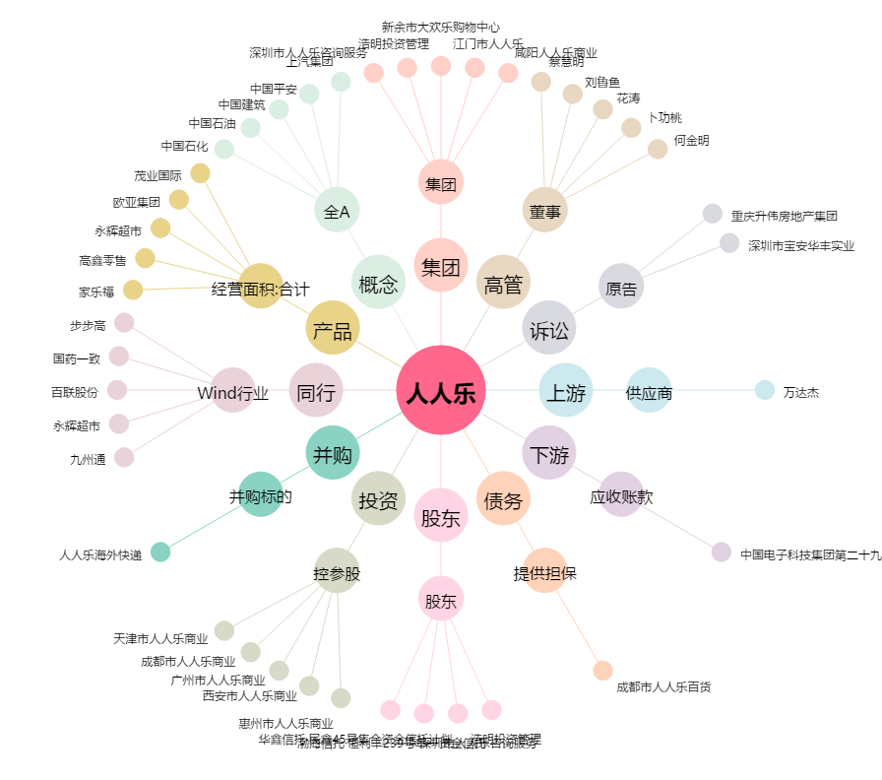
人人乐[002336.SZ] - 关系概览图

